Elektr._cenas_progn._apraksts
Secība | Darbību apraksts (Piemērs elektroenerģijas cenas biržā aplēsei tarifu projektam, kurš stāsies spēkā 01.08.2026.)* | Norādāmie dati | Elektroniskā saite | Ekrānšāviņš
1 | 1) Šūnā V1 norāda plānoto tarifu spēkā stāšanās datumu; 2) Šūnā V3 norāda aplēses veikšanas datumu; 3) Atbilstoši šūnu apgabalā B2:O6 norādītajam algoritmam izvēlas aplēsē izmantojamos mēnešus un ceturkšņus.
2 | Euronext biržas tīmekļvietnē atrod mēneša nākotnes darījumu cenu Somijas tirdzniecības zonai Vietnē https://www.eex.com/en/market-data/market-data-hub: 1) izvēlnē Commodity izvēlas Power; 2) izvēlnē Pricing izvēlas Futures; 3) izvēlnē Area izvēlas FI; 4) izvēlnē Product izvēlas Base; 5) izvēlnē Maturity izvēlas Month; 6) izvēlnē Delivery izvēlas nepieciešamo prognozes mēnesi (piemēram, August 2026); 7) nospiež "GO"; 8) table sadaļā kolonnā Settlement Price (EUR) nolasa attiecīgā datuma prognozi; 9) rādītāju ieraksta Aprēķinu lapā šūnā C12; 10) aprēķinu lapā iekopē ekrānšāviņu ar attiecīgo prognozi no Euronext biržas tīmekļvietnes. | EEX Finnish Power Base Month Future - M Y (Piem. EEX Finnish Power Base Month Future - August 2026) | https://www.eex.com/en/market-data/market-data-hub | 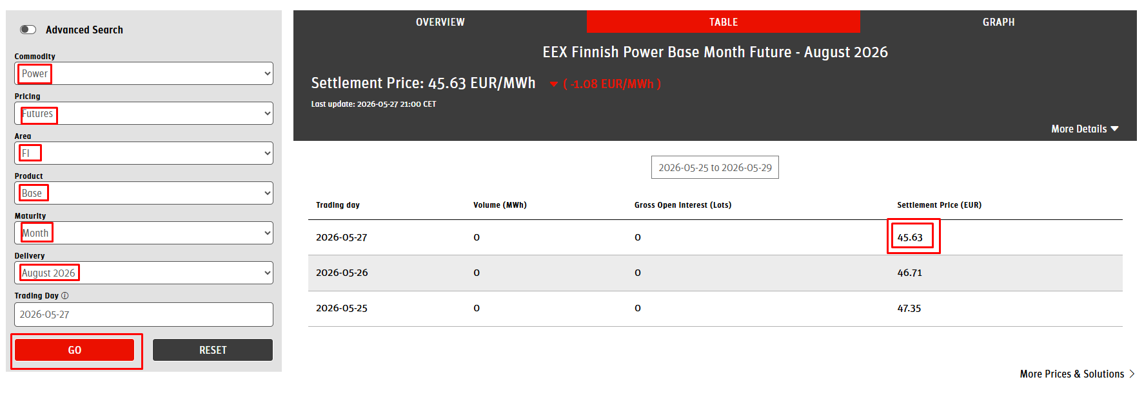
3 | Euronext biržas tīmekļvietnē atrod mēneša nākotnes darījumu cenu Somijas tirdzniecības zonai Vietnē https://www.eex.com/en/market-data/market-data-hub: 1) izvēlnē Commodity izvēlas Power; 2) izvēlnē Pricing izvēlas Futures; 3) izvēlnē Area izvēlas FI; 4) izvēlnē Product izvēlas Base; 5) izvēlnē Maturity izvēlas Month; 6) izvēlnē Delivery izvēlas nepieciešamo prognozes mēnesi (piemēram, September 2026); 7) nospiež "GO"; 8) table sadaļā kolonnā Settlement Price (EUR) nolasa attiecīgā datuma prognozi; 9) rādītāju ieraksta Aprēķinu lapā šūnā D13; 10) aprēķinu lapā iekopē ekrānšāviņu ar attiecīgo prognozi no Euronext biržas tīmekļvietnes. | EEX Finnish Power Base Month Future - M Y (Piem. EEX Finnish Power Base Month Future - September 2026) | https://www.eex.com/en/market-data/market-data-hub
4 | Euronext biržas tīmekļvietnē atrod ceturkšņa nākotnes darījumu cenu Somijas tirdzniecības zonai Vietnē https://www.eex.com/en/market-data/market-data-hub: 1) izvēlnē Commodity izvēlas Power; 2) izvēlnē Pricing izvēlas Futures; 3) izvēlnē Area izvēlas FI; 4) izvēlnē Product izvēlas Base; 5) izvēlnē Maturity izvēlas Quarter; 6) izvēlnē Delivery izvēlas nepieciešamo prognozes ceturksni (piemēram, 2026-04); 8) table sadaļā kolonnā Settlement Price (EUR) nolasa attiecīgā datuma prognozi; 9) rādītāju ieraksta Aprēķinu lapā šūnā E15; 10) aprēķinu lapā iekopē ekrānšāviņu ar attiecīgo prognozi no Euronext biržas tīmekļvietnes. | EEX Finnish Power Base Quarter Future - Y Q (Piem. EEX Finnish Power Base Quarter Future - 2026-04) | https://www.eex.com/en/market-data/market-data-hub
5 | Euronext biržas tīmekļvietnē atrod ceturkšņa nākotnes darījumu cenu Somijas tirdzniecības zonai Vietnē https://www.eex.com/en/market-data/market-data-hub: 1) izvēlnē Commodity izvēlas Power; 2) izvēlnē Pricing izvēlas Futures; 3) izvēlnē Area izvēlas FI; 4) izvēlnē Product izvēlas Base; 5) izvēlnē Maturity izvēlas Quarter; 6) izvēlnē Delivery izvēlas nepieciešamo prognozes ceturksni (piemēram, 2027-01); 8) table sadaļā kolonnā Settlement Price (EUR) nolasa attiecīgā datuma prognozi; 9) rādītāju ieraksta Aprēķinu lapā šūnā F16; 10) aprēķinu lapā iekopē ekrānšāviņu ar attiecīgo prognozi no Euronext biržas tīmekļvietnes. | EEX Finnish Power Base Quarter Future - Y Q (Piem. EEX Finnish Power Base Quarter Future - 2027-01) | https://www.eex.com/en/market-data/market-data-hub
6. | Euronext biržas prognozēs izmantoti Somijas zonas finanšu instrumenti, kuram ir būtiski augstāka likviditāte par Latvijas zonai piesaistīto instrumentu. Tomēr elektroenerģijas cena rēķinā ir atkarīga no Latvijas zonas cenas, tāpēc papildus nepieciešams aplēsē iekļaut novērtējumu par Latvijas un Somijas cenu zonu vēsturisko cenu starpību. Tam izmantojam vidējo vērtību iepriekšējo 6 mēnešu periodā 1) seko norādītajai saitei; 2) izvēlas valstis LV un FI; 3) izvēlas periodu Monthly; 4) veic nepieciešamo salīdzinājumu par iepriekšējiem 6 mēnešiem (darbs Aprēķinu lapā šūnu apgabalā B38:E43); 5) izveido sasaisti ar šūnu F44 aplēsei izmantotajās mēnešu un ceturkšņu kolonnās (piemēram, C18, D18, E18 un F18). | FIN-LV iepriekšējo mēnešu Spot cenas starpība (pieejamie dati tarifu projekta / pašnoteikto tarifu aprēķina sagatavošanas brīdī) | https://data.nordpoolgroup.com/auction/day-ahead/prices?deliveryDate=latest&currency=EUR&aggregation=Monthly&deliveryAreas=LV,AT,FI
 |  |  | Darbs aprēķinu lapā!
4 | 1) C34 šūnā norāda elektroenerģijas tirgotāja uzcenojumu atbilstoši aktuālajam līgumam; 2) izveido sasaisti ar šūnu C34 aplēsei izmantotajās mēnešu un ceturkšņu kolonnās (piemēram, C22, D22, E22 un F22). | Elektroenerģijas tirgotāja uzcenojums | Darbs aprēķinu lapā!
5 | Atbilstoši aplēsē izmantotajiem mēnešiem un ceturkšņiem šūnu apgabalā H31:H32 izvēlas atbilstošo elektroenerģijas biržas cenas aplēsi EUR/MWh, kuru izmanot tarifu projekta vajadzībām. | finanšu instrumentu summas + elektroenerģijas tirgotāja uzcenojums | Darbs aprēķinu lapā!

 | * Aplēsi sāk gatavot, sākot ar mēnesi, kurā plānota tarifu projekta stāšanās spēkā: - ja tarifi stājas spēkā ar konkrēta ceturkšņa 1. mēnesi, tad aplēsei izmanto divu kalendāro ceturkšņu prognozētās cenas; - ja tarifi stājas spēkā divus mēnešus pirms jauna ceturkšņa sākuma, tad aplēsei izmanto šo divu mēnešu un tiem sekojošo divu kalendāro ceturkšņu prognozētās cenas; - ja tarifi stājas spēkā vienu mēnesi pirms jauna ceturkšņa sākuma, tad aplēsei izmanto šī viena mēneša un tam sekojošo divu kalendāro ceturkšņu prognozētās cenas.
 | ** Tarifu projektā iekļaujamo gala cenu rēķina kā vidējo svērto vai vidējo aritmētisko cenu no visām iegūtajām nākotnes cenām. Vidējo svērto cenu ieteicams izmantot tad, ja elektroenerģijas patēriņā ir novērojama izteikta sezonalitāte (svēršana pēc patēriņa apjomiem). Aprēķinu lapā piedāvātais aprēķins neietver svēršanu pēc apjomiem, tādā gadījumā nepieciešams pievienot papildu rindas.
 | Lapā Piemērs_prognozei pieejams paraugs 26.05.2026. veiktai biržas cenas aplēsei tarifiem, kuriem plānota spēkā stāšanās 01.09.2026.

Elektr_cenas_prognoze
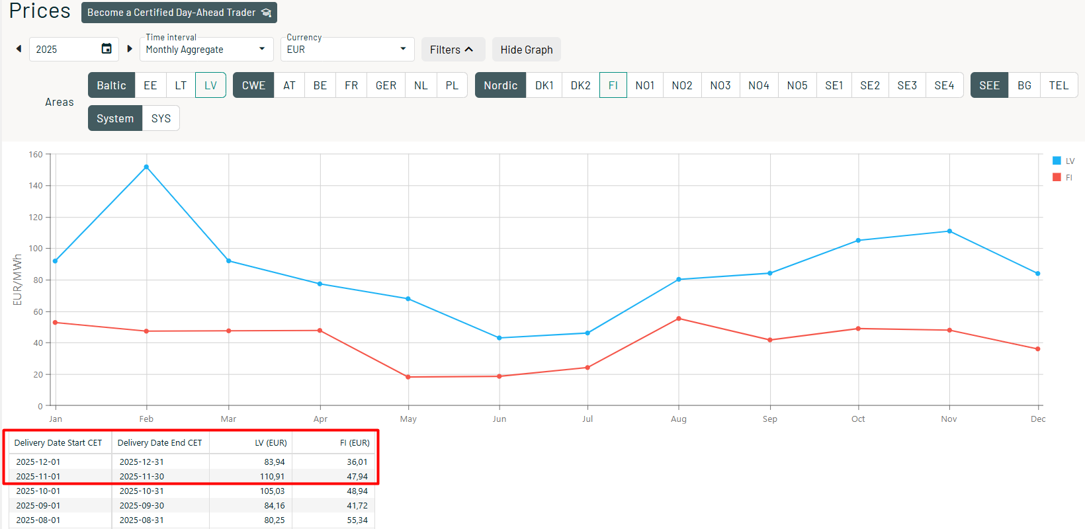
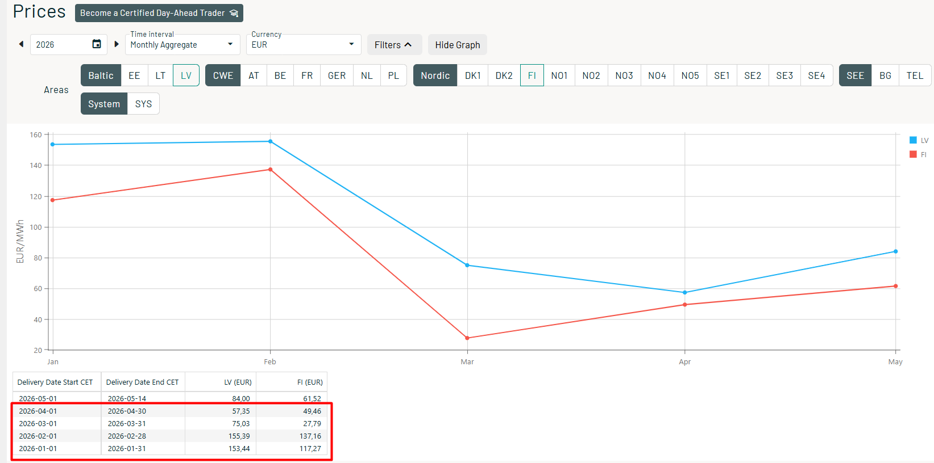
Aplēsei izmantojamie mēnešu un kvartālu dati atkarībā no plānotā tarifu spēkā stāšanās mēneša |  |  |  |  |  |  |  |  |  |  |  |  |  | Plānotais tarifu spēkā stāšanās datums:
Tarifs stāsies spēkā | Jan | Feb | Mar | Apr | Mai | Jūn | Jūl | Aug | Sep | Okt | Nov | Dec | jaun Jan
Mēnesis |  | Feb |  |  | Mai |  |  | Aug |  |  | Nov |  |  | Aplēses veikšanas datums:
Mēnesis |  | Mar | Mar |  | Jūn | Jūn |  | Sep | Sep |  | Dec | Dec
Q - ceturksnis | Q1 | Q2 | Q2 | Q2 | Q3 | Q3 | Q3 | Q4 | Q4 | Q4 | Q1 jaun | Q1 jaun | Q1 jaun | Aplēsei izmantojamie Euronext biržas dati
Q - ceturksnis | Q2 | Q3 | Q3 | Q3 | Q4 | Q4 | Q4 | Q1 jaun | Q1 jaun | Q1 jaun | Q2 jaun | Q2 jaun | Q2 jaun | Saite datu ieguvei: | https://www.eex.com/en/market-data/market-data-hub

Aprēķinu tabula (aprēķinu veikšanai tabulā aizpilda baltās šūnas) |  |  |  |  |  |  |  |  |  |  |  |  |  | Ekrānšāviņi no Euronext biržas tīmekļvietnes:
 | Mēneša dati | Mēneša dati | Ceturkšņa dati | Ceturkšņa dati
 | ___-__ | ___-__ | __-__ | __-__ | Aplēsei izmantoto mēnešu / ceturkšņu nosaukumi
Piezīme: aplēsi sāk gatavot, sākot ar mēnesi, kurā plānota tarifu projekta stāšanās spēkā: * Ja tarifi stājas spēkā ar konkrēta ceturkšņa 1.mēnesi, kolonnas C un D netiek aizpildītas. * Ja tarifu stāšanās spēkā nesakrīt ar kalendāro ceturksni, pēc nepieciešamības aizpildāmas arī C un D kolonnas: * ja tarifi stājas spēkā divus mēnešus pirms jauna ceturkšņa sākuma, aizpilda abas (C un D) kolonnas; * ja tarifi stājas spēkā vienu mēnesi pirms jauna ceturkšņa sākuma, aizpilda tikai vienu (C vai D) kolonnu.
 |  |  |  |  | Ievada mēneša datus no Euronext biržas tīmekļvietnes
Piemērs: EEX Finnish Power Base Month Future - Sept2026 |  |  |  |  | Ievada mēneša datus no Euronext biržas tīmekļvietnes

Piemērs: EEX Finnish Power Base Quarter Future - 2026-03 |  |  |  |  | Ievada ceturkšņa datus no Euronext biržas tīmekļvietnes
Piemērs: EEX Finnish Power Base Quarter Future - 2026-04 |  |  |  |  | Ievada ceturkšņa datus no Euronext biržas tīmekļvietnes

FIN-LV delta iepriekšējos mēnešos (max 6 mēn.) |  |  |  |  | Izveido sasaisti ar F44 šūnu tajās kolonnās, kuras tiek aizpildītas

Starpsumma (biržas cena bez tirgotāja uzcenojuma) | 0.00 | 0.00 | 0.00 | 0.00 | Formulas

Elektroenerģijas tirgotāja uzcenojums |  |  |  |  | Izveido sasaisti ar C34 šūnu tajās kolonnās, kuras tiek aizpildītas
Elektroenerģijas nodoklis* |  |  |  |  | Līgumos pamatā jau ietverts tirgotāja uzcenojumā (tādā gadījumā šajā rindā atsevišķi nav jānorāda)
Balansēšana un uzcenojums*
Sagaidāmā cena (aplēse) | 0.00 | 0.00 | 0.00 | 0.00 | Formulas

Elektroenerģijas biržas cenas aplēse tarifu projektam: |  | (H kolonnā jāizvēlas viens atbilstošais scenārijs)
 |  | izmantota aplēse ar diviem mēnešiem (kolonnas C un D abas aizpildītas) |  |  |  | 0.00 | Formulas | EUR/MWh
 |  | izmantota aplēse ar vienu mēnesi (aizpildīta viena no kolonnām C un D) |  |  |  | 0.00 | Formulas | EUR/MWh
 |  | izmantota aplēse par pilniem ceturkšņiem (nav aizpildītas kolonnas C un D) |  |  |  | 0.00 | Formulas | EUR/MWh

Elektroenerģijas tirgotāja uzcenojums EUR/MWh |  | Komersants norāda atbilstoši aktuālajam līgumam, Regulators vispārējai aplēsei izmanto vidējo no G 28

FIN-LV deltas pēdējos 6 mēnešos aprēķins atbilstoši aprakstam |  |  | Saite datu ieguvei: | https://data.nordpoolgroup.com/auction/day-ahead/prices?deliveryDate=latest&currency=EUR&aggregation=Monthly&deliveryAreas=LV,AT,FI
 | Mēneši | Latvija (LV) | Somija (FI) | Starpība
2025. | novembris | 110.91 | 47.94 | 62.97 | Formulas
2025. | decembris | 83.94 | 36.01 | 47.93 | Formulas
2026. | janvāris | 153.44 | 117.27 | 36.17 | Formulas
2026. | februāris | 155.39 | 137.16 | 18.23 | Formulas
2026. | marts | 75.03 | 27.79 | 47.24 | Formulas
2026. | aprīlis | 57.35 | 49.46 | 7.89 | Formulas (dati par iepriekšējo mēnesi pirms aprēķinu veikšanas mēneša)
 | Vid. Starpība (FIN-LV delta) |  |  | 36.74 | Formulas | Beidzoties kārtējam mēnesim, FIN-LV aprēķins jāpapildina ar papildu mēneša datiem 43. rindā (sākumā esošie mēnešu dati jāpārkopē vienu rindu augstāk, tostarp 38. rindā bijušos datus aizvietojot ar tiem, kuri pirms tam atradās 39. rindā). Jānodrošina tas, ka aprēķinā ir ietverti tikai 6 iepriekšējo mēnešu dati.

Ekrānšāviņi no Nordpool tīmekļvietnes:
Piemērs:

Piemērs_prognozei
PIEMĒRS | Aplēsei izmantojamie mēnešu un kvartālu dati atkarībā no plānotā tarifu spēkā stāšanās mēneša |  |  |  |  |  |  |  |  |  |  |  |  |  | Plānotais tarifu spēkā stāšanās datums: |  |  | 2026-09-01
 | Tarifs stāsies spēkā | Jan | Feb | Mar | Apr | Mai | Jūn | Jūl | Aug | Sep | Okt | Nov | Dec | jaun Jan
 | Mēnesis |  | Feb |  |  | Mai |  |  | Aug |  |  | Nov |  |  | Aplēses veikšanas datums: |  |  | 2026-05-26
 | Mēnesis |  | Mar | Mar |  | Jūn | Jūn |  | Sep | Sep |  | Dec | Dec
 | Q - ceturksnis | Q1 | Q2 | Q2 | Q2 | Q3 | Q3 | Q3 | Q4 | Q4 | Q4 | Q1 jaun | Q1 jaun | Q1 jaun | Aplēsei izmantojamie Euronext biržas dati
 | Q - ceturksnis | Q2 | Q3 | Q3 | Q3 | Q4 | Q4 | Q4 | Q1 jaun | Q1 jaun | Q1 jaun | Q2 jaun | Q2 jaun | Q2 jaun | Saite datu ieguvei: |  | https://www.eex.com/en/market-data/market-data-hub

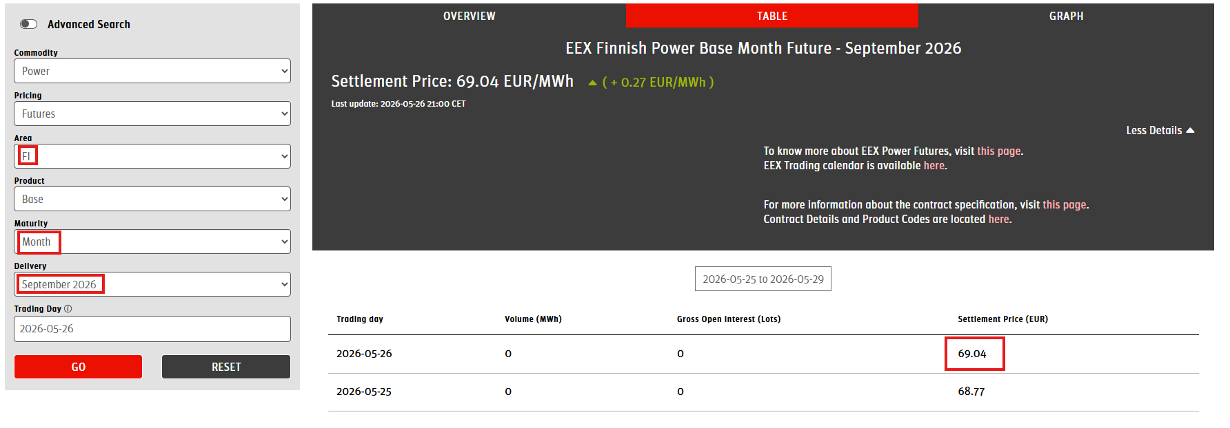
 | Aprēķinu tabula (aprēķinu veikšanai tabulā aizpilda baltās šūnas) |  |  |  |  |  |  |  |  |  |  |  |  |  | Ekrānšāviņi no Euronext biržas tīmekļvietnes:
 |  | Mēneša dati | Mēneša dati | Ceturkšņa dati | Ceturkšņa dati |  |  |  |  |  |  |  |  |  | Piemērs: | Euronext biržas dati 26.05.2026. veiktai aplēsei
 |  | ___-26 | Sep-26 | Q4-26 | Q1-27 | Aplēsei izmantoto mēnešu / ceturkšņu nosaukumi
 | Piezīme: aplēsi sāk gatavot, sākot ar mēnesi, kurā plānota tarifu projekta stāšanās spēkā: * Ja tarifi stājas spēkā ar konkrēta ceturkšņa 1.mēnesi, kolonnas C un D netiek aizpildītas. * Ja tarifu stāšanās spēkā nesakrīt ar kalendāro ceturksni, pēc nepieciešamības aizpildāmas arī C un D kolonnas: * ja tarifi stājas spēkā divus mēnešus pirms jauna ceturkšņa sākuma, aizpilda abas (C un D) kolonnas; * ja tarifi stājas spēkā vienu mēnesi pirms jauna ceturkšņa sākuma, aizpilda tikai vienu (C vai D) kolonnu.
 |  |  |  |  |  | Ievada mēneša datus no Euronext biržas tīmekļvietnes
 | Piemērs: EEX Finnish Power Base Month Future - Sept2026 |  | 69.04 |  |  | Ievada mēneša datus no Euronext biržas tīmekļvietnes

 | Piemērs: EEX Finnish Power Base Quarter Future - 2026-03 |  |  | 72.67 |  | Ievada ceturkšņa datus no Euronext biržas tīmekļvietnes
 | Piemērs: EEX Finnish Power Base Quarter Future - 2026-04 |  |  |  | 80.51 | Ievada ceturkšņa datus no Euronext biržas tīmekļvietnes

 | FIN-LV delta iepriekšējos mēnešos (max 6 mēn.) |  | 36.74 | 36.74 | 36.74 | Izveido sasaisti ar F44 šūnu tajās kolonnās, kuras tiek aizpildītas

 | Starpsumma (biržas cena bez tirgotāja uzcenojuma) | 0.00 | 105.78 | 109.41 | 117.25 | Formulas

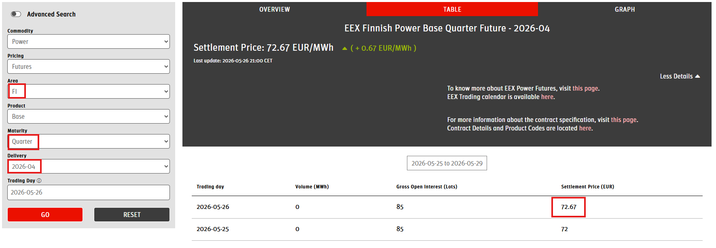
 | Elektroenerģijas tirgotāja uzcenojums |  | 7.34 | 7.34 | 7.34 | Izveido sasaisti ar C34 šūnu tajās kolonnās, kuras tiek aizpildītas
 | Elektroenerģijas nodoklis* |  |  |  |  | Līgumos pamatā jau ietverts tirgotāja uzcenojumā (tādā gadījumā šajā rindā atsevišķi nav jānorāda)
 | Balansēšana un uzcenojums*
 | Sagaidāmā cena (aplēse) | 0.00 | 113.12 | 116.75 | 124.59 | Formulas

 | Elektroenerģijas biržas cenas aplēse tarifu projektam: |  | (H kolonnā jāizvēlas viens atbilstošais scenārijs)
 |  |  | izmantota aplēse ar diviem mēnešiem (kolonnas C un D abas aizpildītas) |  |  |  | 104.64 | Formulas | EUR/MWh
 |  |  | izmantota aplēse ar vienu mēnesi (aizpildīta viena no kolonnām C un D) |  |  |  | 119.59 | Formulas | EUR/MWh
 |  |  | izmantota aplēse par pilniem ceturkšņiem (nav aizpildītas kolonnas C un D) |  |  |  | 120.67 | Formulas | EUR/MWh

 | Elektroenerģijas tirgotāja uzcenojums EUR/MWh | 7.340 | Komersants norāda atbilstoši aktuālajam līgumam, Regulators vispārējai aplēsei izmanto vidējo no G 28

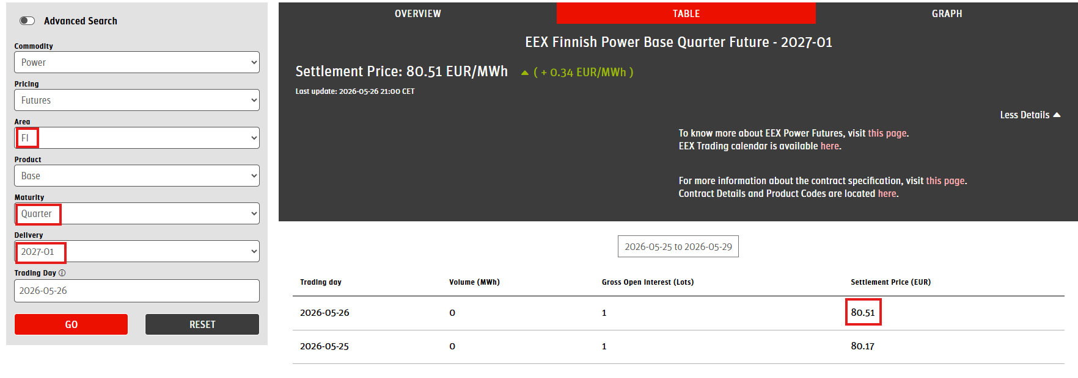
 | FIN-LV deltas pēdējos 6 mēnešos aprēķins atbilstoši aprakstam |  |  | Saite datu ieguvei: | https://data.nordpoolgroup.com/auction/day-ahead/prices?deliveryDate=latest&currency=EUR&aggregation=Monthly&deliveryAreas=LV,AT,FI
 |  | Mēneši | Latvija (LV) | Somija (FI) | Starpība
 | 2025. | novembris | 110.91 | 47.94 | 62.97 | Formulas
 | 2025. | decembris | 83.94 | 36.01 | 47.93 | Formulas
 | 2026. | janvāris | 153.44 | 117.27 | 36.17 | Formulas
 | 2026. | februāris | 155.39 | 137.16 | 18.23 | Formulas
 | 2026. | marts | 75.03 | 27.79 | 47.24 | Formulas
 | 2026. | aprīlis | 57.35 | 49.46 | 7.89 | Formulas (dati par iepriekšējo mēnesi pirms aprēķinu veikšanas mēneša)
 |  | Vid. Starpība (FIN-LV delta) |  |  | 36.74 | Formulas | Beidzoties kārtējam mēnesim, FIN-LV aprēķins jāpapildina ar papildu mēneša datiem 43. rindā (sākumā esošie mēnešu dati jāpārkopē vienu rindu augstāk, tostarp 38. rindā bijušos datus aizvietojot ar tiem, kuri pirms tam atradās 39. rindā). Jānodrošina tas, ka aprēķinā ir ietverti tikai 6 iepriekšējo mēnešu dati.

 | Ekrānšāviņi no Nordpool tīmekļvietnes:
 | Piemērs:

